No.10-1 配置バランス
No.10-1 平面的・立面的にバランスに配慮した配置

■ 図 10-1 耐震要素の配置バランス（4プラン比較）
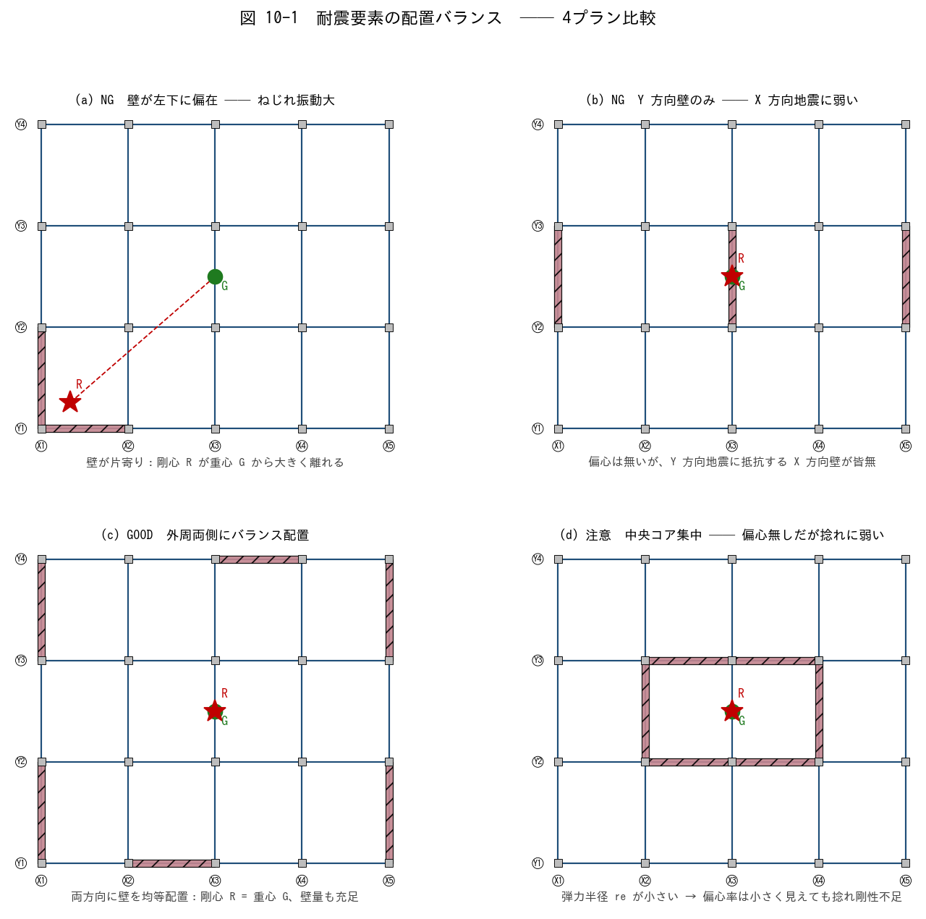

■ 問題 1 各プランの良し悪し判定
下表の各プランが GOOD か NG か、その理由を 1 行で記入せよ。

プラン | 概要 | G/NG | 理由 (記入)
(a) | 壁が左下に偏在
(b) | Y 方向壁のみ
(c) | 外周両側にバランス配置
(d) | 中央コア集中

■ 問題 2 平面バランスのチェック項目
良い平面配置の条件を、次のキーワードを使って 5 項目で挙げよ。
〔 ① 両方向に耐震要素／② 重心と剛心の距離／③ 弾力半径／④ 外周・内側のバランス／⑤ コア集中 vs 分散 〕

■ 問題 3 立面バランス
立面的にバランスが悪い 3 つのパターンを挙げよ（ピロティ／中間階の壁抜け／逆三角形配置 から選んで、各 1 行で説明）。

No.10-2 偏心率
No.10-2 偏心率の改善に向けた平面配置検討

■ 図 10-2 偏心率の改善 (改善前 → 改善後)
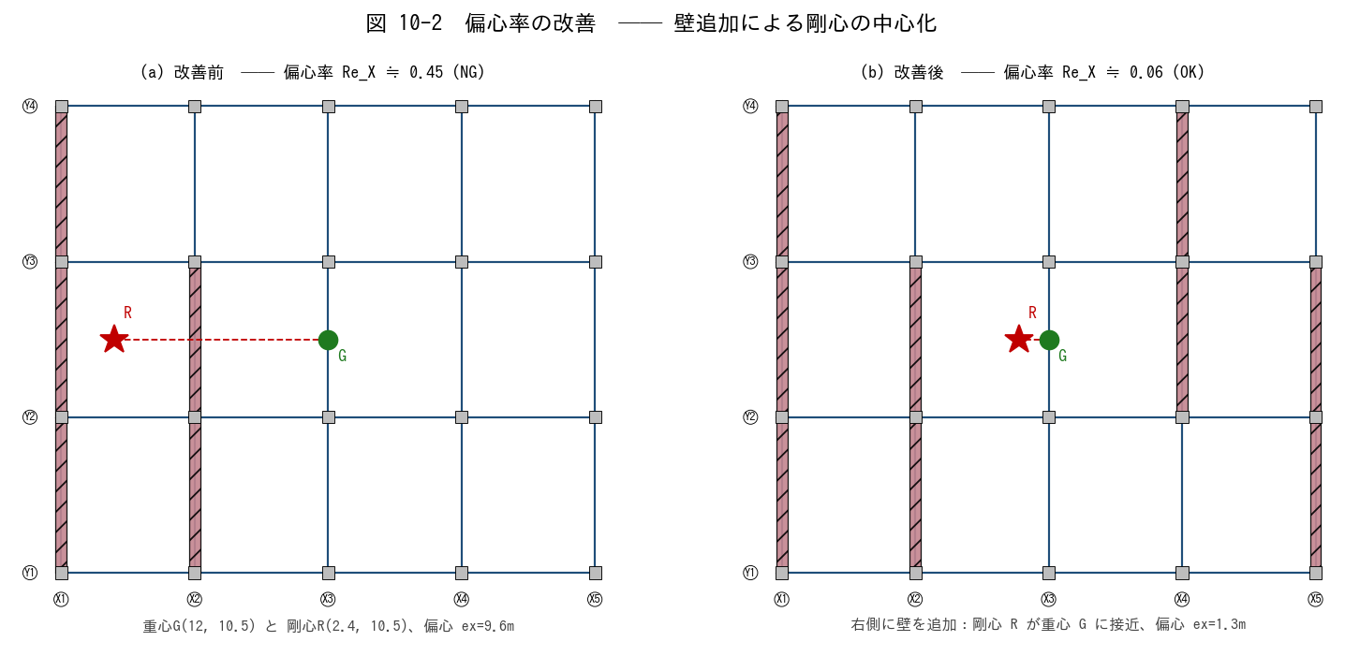

■ 問題 1 偏心率の定義（穴埋め）
偏心率 Re = e / re において、e は【 ① 】と【 ② 】の距離、re は【 ③ 】である。基準法では Re ≤ 【 ④ 】を標準とし、超えると Fe 割増しを行う。

■ 問題 2 改善前の剛心 R を計算
改善前は Y 方向壁が 2 枚。下表より ΣKy、Σ(Ky·x)、剛心 X 座標を求めよ。K は壁の長さに比例とする（K = 長さ／7m）。

壁 | 位置 X (m) | 長さ (m) | Ky | Ky·x (記入)
W1 (X1 通り) | 0 | 21 | 3.0
W2 (X2 通り) | 6 | 14 | 2.0
合計 | — | — | 5.0

→ 剛心 X = Σ(Ky·x) / ΣKy = ______ m、重心 X = W/2 = 12 m、偏心 ex = |12 − 剛心X| = ______ m

■ 問題 3 改善後の剛心 R を計算
改善後は Y 方向壁を 2 枚追加（W3 と W4）。剛心 X を求めよ。

壁 | X (m) | L (m) | Ky | Ky·x
W1 | 0 | 21 | 3.0 | 0
W2 | 6 | 14 | 2.0 | 12
W3 (追加) | 18 | 14 | 2.0 | 36
W4 (追加) | 24 | 14 | 2.0 | 48
合計 | — | — | 9.0 | 96

→ 剛心 X = 96 / 9 = ______ m、重心 X = 12 m、偏心 ex = ______ m。改善前と比べ偏心がどう変化したか述べよ。

■ 問題 4 自主提案
改善後の 4 枚配置の代わりに、もっと少ない枚数で同じ効果を得るにはどこに壁を置けばよいか。1 枚の追加案を平面上に図示（位置と長さ）。

No.10-3 剛性率
No.10-3 剛性率の改善に向けた鉛直配置検討

■ 図 10-3 剛性率の改善（立面 + 各階剛性 棒グラフ）
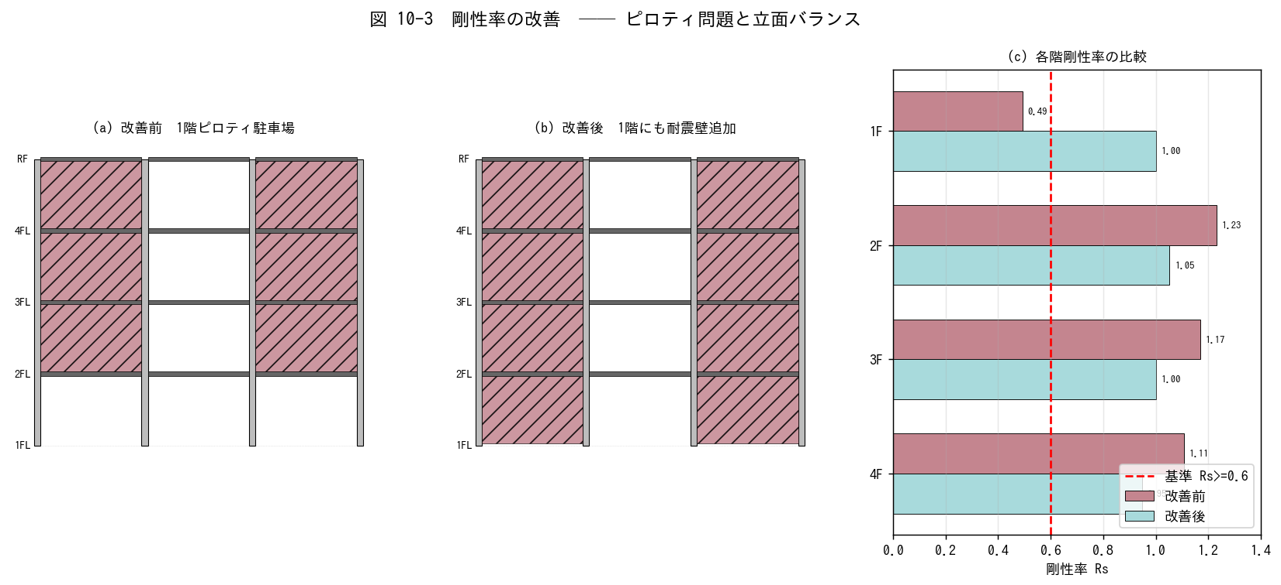

■ 問題 1 剛性率の定義（穴埋め）
剛性率 Rs = rs / rs̄。 rs は当該階の【 ① 】の逆数 (1/Ri)、rs̄ は全層平均値。基準法では Rs ≥ 【 ② 】を標準とし、超えると Fs 割増し。

■ 問題 2 改善前 Rs の確認
下表の R (層せん断剛性、相対値) から、各階の Rs を計算せよ。Rs_i = R_i / R̄ (簡略形)。

階 | R (相対) | R̄ (記入) | Rs (記入) | 判定 (Rs≥0.6?)
4F | 90
3F | 95
2F | 100
1F | 40 (ピロティ)

ヒント：R̄ = (90+95+100+40)/4 = 81.25。各階の Rs を計算。1階の Rs が 0.6 を下回るか確認せよ。

■ 問題 3 改善案の検討
1階の R を 40 から 95 に上げるには何を追加すればよいか。(a) RC 壁を 2 枚追加、(b) 鉄骨ブレースで対応、(c) 柱断面を大きく── 3 案のメリット・デメリットを比較せよ。

■ 問題 4 ピロティの実例
1981 年新耐震以前のマンションに『1 階駐車場ピロティ』が多数あり、阪神大震災 (1995) で被害が集中した。被害が出やすい力学的理由を『剛性率』『応力集中』『塑性ヒンジ』の語を使って説明せよ。

No.10-4 RC マンション
No.10-4 RC 造共同住宅の耐震壁配置計画

■ 図 10-4 共同住宅 (5戸×1階) の耐震壁配置例
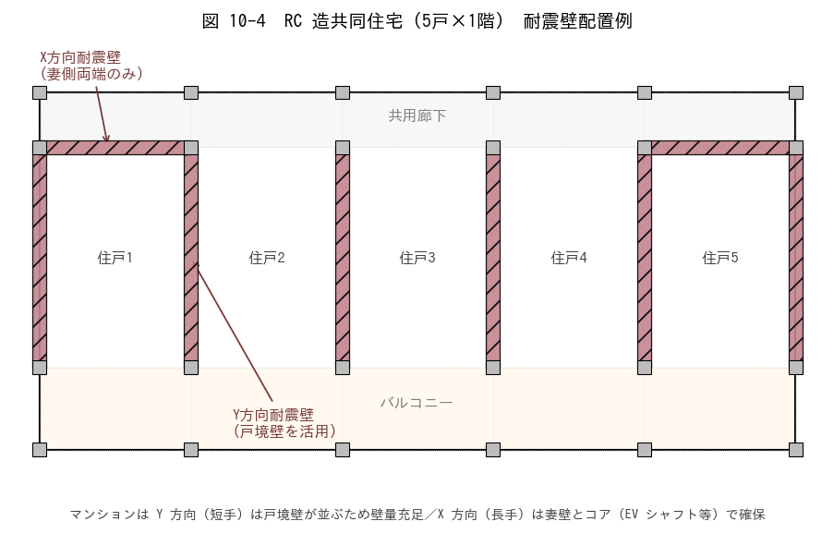

■ 問題 1 方向別の壁量バランス
(1) この計画では X 方向 / Y 方向 それぞれに何枚の耐震壁があるか。表の通り列を埋めよ。

方向 | 壁の数 | 壁の長さ合計 (m) | 備考
Y 方向 (戸境壁) |  |  | 5 戸境壁 × 8m
X 方向 (妻壁) |  |  | 妻側 2 箇所 × 5.5m

(2) 上記から X 方向と Y 方向どちらの壁量が多いか。地震時にどちらの方向が支配的に効くか。

■ 問題 2 X 方向 (長手) の弱さへの対策
X 方向は長手で開口 (廊下・バルコニー) が多く、壁量が不足しがち。次の対策のうち実務的に有効なものを 3 つ選び理由を述べよ。
(a) 妻壁を厚くする (b) EV シャフト周りをコア壁化 (c) 雁行配置で X 方向壁を追加 (d) バルコニー側に独立耐震壁を立てる (e) 鉄骨ブレース併用

■ 問題 3 開口位置との競合
戸境壁にユニットバス・キッチン排水のスリーブを通す要望がある。壁にスリーブを通す際の注意点を 3 つ挙げよ（位置・大きさ・補強筋）。

■ 問題 4 連層 vs 一部抜け
戸境壁を 1 階だけ無くしてエントランス用に使いたい意匠要望が出た。構造的に何が問題か、どう代替するか説明せよ。

No.10-5 S 造工場
No.10-5 S 造工場・倉庫のブレース配置計画

■ 図 10-5 S 造工場 (50m × 30m) のブレース配置
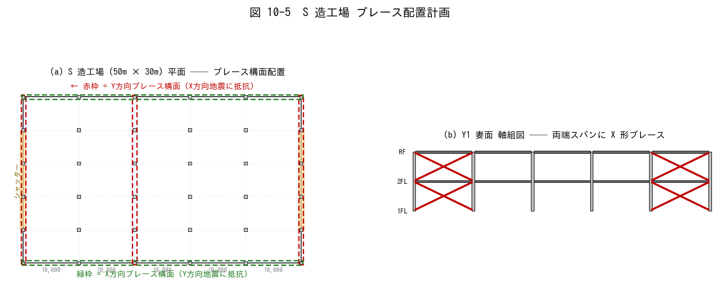

■ 問題 1 ブレース構面の特定
(1) 図中の赤枠は何方向の地震に抵抗するブレース構面か。
(2) 緑枠は何方向の地震に抵抗するか。
(3) X 方向 (50m長手) と Y 方向 (30m短手) で、ブレース構面の数が違う理由は？

■ 問題 2 シャッターとの競合
両妻面 (X1・X6 通り) の中央にシャッター開口がある。ブレース構面を X1・X6 通りに置く案と、シャッターを避けて X2・X5 通りに置く案を比較せよ。(a) どちらが構造的に良いか (b) シャッター開口への影響 (c) 中央スパンの扱い

■ 問題 3 連層ブレース vs 階別ブレース
工場 2 階建て (各階高 5m) でブレースを 1階のみ／全階／X 形でなく V 形 など選択肢がある。耐震上の優劣と建方上の留意点を 200 字以内で述べよ。

■ 問題 4 クレーン荷重との関係
天井クレーン (荷重 5t) が両妻方向に走行する。クレーン走行時の水平制動力がY 方向ブレース構面に加わる。ブレース配置で考慮すべき点を 3 点挙げよ。

No.10-6 建築要望
No.10-6 建築要望に配慮した配置計画

■ 図 10-6 ピロティ問題と代替案
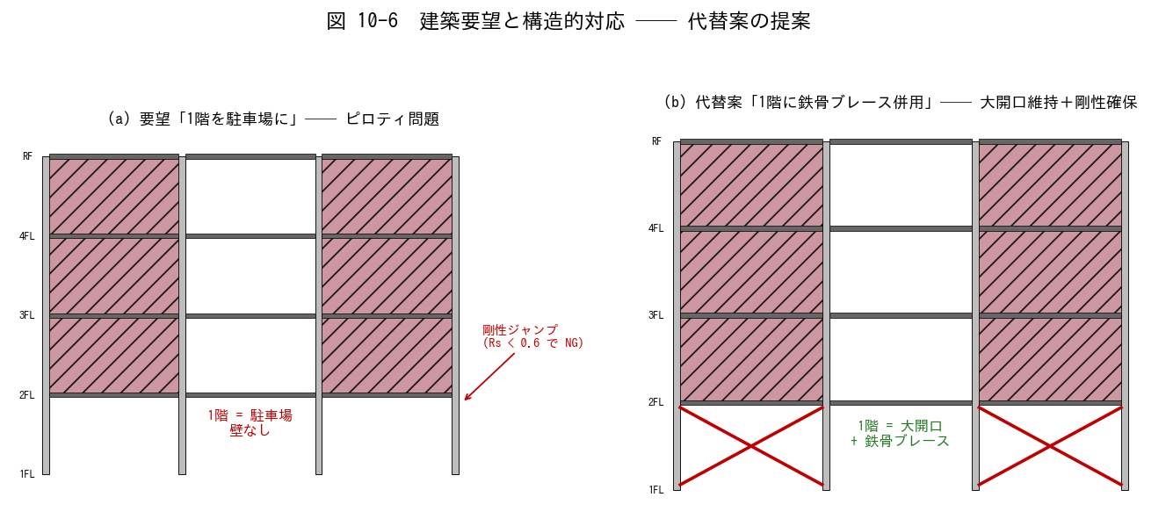

■ 問題 1 ピロティ問題の指摘と対策
(1) 図(a) の問題点を『剛性率』『偏心率』『応力集中』の3観点で指摘せよ。
(2) 図(b) の代替案でなぜ問題が解消するか、簡潔に説明せよ。
(3) 他の対策案 ((c)柱断面増 (d)制振ダンパー (e)1階壁の一部復活) それぞれのメリット・デメリットを 1 行で。

■ 問題 2 店舗 (大開口) 要望への対応
1 階に間口 6m × 高さ 3.5m の大開口の店舗が入り、外周壁を抜きたい要望。次の代替案を組合せて提案せよ。

案 | 内容 | メリット | デメリット | 推奨度
A | 鉄骨ブレースを 1 階に挿入
B | RC 耐震壁を背面側に集約
C | 境界梁付き耐震壁 (オープンウォール)
D | 免震構造に切替 (1 階ピロティ全面開放)

■ 問題 3 意匠との合意形成
意匠から『窓を大きく』『天井を高く』『柱を細く』の3要望が出た。それぞれを満たすために構造側で何を譲歩・提案できるか、3 行で書け。

■ 問題 4 実務総合
あなたが設計担当する 5 階建てオフィスビル (S 造、平面 30m×20m) で、意匠から『1 階エントランスを 1 スパン抜きたい (柱だけ残す)』『屋上に重量設備 (受水槽 20t)』『南面は全面ガラスカーテンウォール』の 3 要望が同時に出た。構造計画上の優先順位と対応策をまとめよ (200字程度)。

